83 就業構造（第１次産業）
83 就業構造（第１次産業）

 | 時点 2020(R2)年10月1日（５年毎）
 | 単位 ％ |  |  |  |  |  |  |  | 偏差値 |  | 40.6
順位 |  | 都道府県名 |  | 数 値 |  |  | 順位 | 都道府県名 |  | 数 値

 |  | 0 | 全 国 |  | 3.5 | 0.0 | 24 | 0 | 香 川 |  | 4.8
1 |  | 0 | 青 森 |  | 11.4 | 0.0 | 25 | 0 | 群 馬 |  | 4.6
2 |  | 0 | 高 知 |  | 10.5 | 0.0 | 26 | 0 | 宮 城 |  | 4.2
3 |  | 0 | 宮 崎 |  | 10.1 | 0.0 | 26 | 0 | 岡 山 |  | 4.2
4 |  | 0 | 岩 手 |  | 9.7 | 0.0 | 26 | 0 | 沖 縄 |  | 4.2
5 |  | 0 | 熊 本 |  | 8.9 | 0.0 | 29 | 0 | 山 口 |  | 4.1
6 |  | 0 | 秋 田 |  | 8.8 | 0.0 | 30 | 0 | 静 岡 |  | 3.5
6 |  | 0 | 山 形 |  | 8.8 | 0.0 | 31 | 0 | 福 井 |  | 3.3
8 |  | 0 | 長 野 |  | 8.5 | 0.0 | 32 | 0 | 三 重 |  | 3.2
8 |  | 0 | 鹿児島 |  | 8.5 | 0.0 | 33 | 0 | 富 山 |  | 3.0
10 |  | 0 | 和歌山 |  | 8.4 | 0.0 | 34 | 0 | 岐 阜 |  | 2.9
11 |  | 0 | 鳥 取 |  | 7.9 | 0.0 | 35 | 0 | 広 島 |  | 2.8
12 |  | 0 | 徳 島 |  | 7.7 | 0.0 | 36 | 0 | 石 川 |  | 2.7
13 |  | 0 | 佐 賀 |  | 7.6 | 0.0 | 37 | ◎ | 千 葉 |  | 2.5
14 |  | 0 | 愛 媛 |  | 7.0 | 0.0 | 37 | 0 | 滋 賀 |  | 2.5
15 |  | 0 | 北海道 |  | 6.8 | 0.0 | 37 | 0 | 福 岡 |  | 2.5
15 |  | 0 | 長 崎 |  | 6.8 | 0.0 | 40 | 0 | 奈 良 |  | 2.4
17 |  | 0 | 山 梨 |  | 6.7 | 0.0 | 41 | 0 | 愛 知 |  | 2.0
18 |  | 0 | 島 根 |  | 6.6 | 0.0 | 41 | 0 | 京 都 |  | 2.0
19 |  | 0 | 福 島 |  | 6.3 | 0.0 | 43 | 0 | 兵 庫 |  | 1.9
19 |  | 0 | 大 分 |  | 6.3 | 0.0 | 44 | 0 | 埼 玉 |  | 1.5
21 |  | 0 | 栃 木 |  | 5.4 | 0.0 | 45 | 0 | 神奈川 |  | 0.8
22 |  | 0 | 茨 城 |  | 5.2 | 0.0 | 46 | 0 | 大 阪 |  | 0.5
22 |  | 0 | 新 潟 |  | 5.2 | 0.0 | 47 | 0 | 東 京 |  | 0.4

就業構造 （第１次産業）
北海道 | 6.8
青 森 | 11.4
岩 手 | 9.7
宮 城 | 4.2
秋 田 | 8.8
山 形 | 8.8
福 島 | 6.3
茨 城 | 5.2
栃 木 | 5.4
群 馬 | 4.6
埼 玉 | 1.5
千 葉 | 2.5
東 京 | 0.4
神奈川 | 0.8
新 潟 | 5.2
富 山 | 3
石 川 | 2.7
福 井 | 3.3
山 梨 | 6.7
長 野 | 8.5
岐 阜 | 2.9
静 岡 | 3.5
愛 知 | 2
三 重 | 3.2
滋 賀 | 2.5
京 都 | 2
大 阪 | 0.5
兵 庫 | 1.9
奈 良 | 2.4
和歌山 | 8.4
鳥 取 | 7.9
島 根 | 6.6
岡 山 | 4.2
広 島 | 2.8
山 口 | 4.1
徳 島 | 7.7
香 川 | 4.8
愛 媛 | 7
高 知 | 10.5
福 岡 | 2.5
佐 賀 | 7.6
長 崎 | 6.8
熊 本 | 8.9
大 分 | 6.3
宮 崎 | 10.1
鹿児島 | 8.5
沖 縄 | 4.2

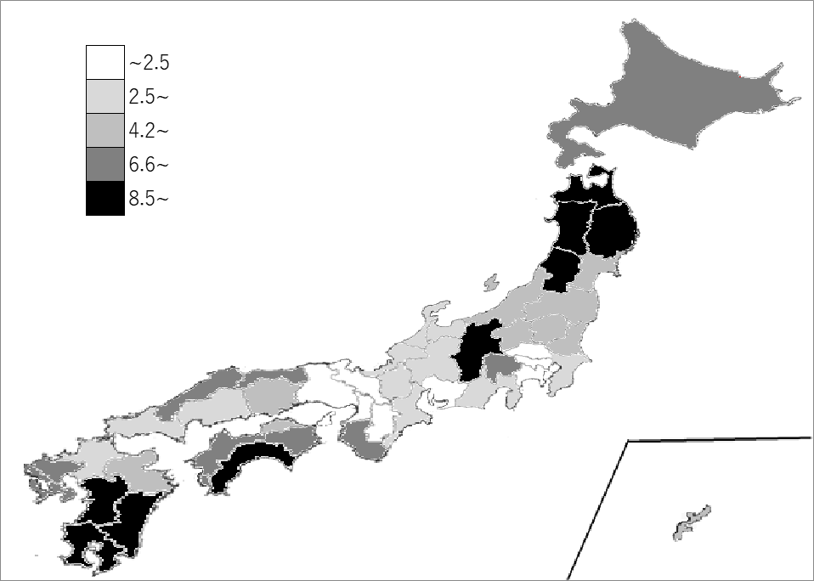
千葉県の推移
平成12年 | 3.9 | 34
平成17年 | 3.7 | 36
平成22年 | 3.1 | 37
平成27年 | 2.9 | 37
令和2年 | 2.5 | 37

《備 考》 ・資料出所 総務省統計局「令和2年国勢調査」 ・算出方法 第1次産業（農業・林業・漁業）就業者数÷就業者総数 ・参 考 千葉県の第1次産業就業者数は、69,472人で4位。全国は、1,962,762人。 注）数値は就業者総数から｢分類不能の産業｣を除いて算出しています。

